424#客户EQ-Y型电机综合测试
1.电机装入综合测试台
2.装测试扣板
3.接电源线
DOOYA 作业指导书JS-9-1.160 C/00
适用类型：DM35EQ/Y016[424#] | 制程站别：综合测试 | 人数：1 | 标准工时： | 日期：2017/6/8
作业步骤：

4.按启动开关
1.减速端装入测试台，行程端按钮朝上（电源线朝下）
5.对码
2.用手来回转动，使电机减速端卡进测试台方形槽中
3.电机卡入后，内齿套卡扣与测试台皇冠治具红色记号对齐，插入电机
6.设置上行程
4.完整插入效果
★先确认产品电压频率并调整好，再进行测试
方轴插入测试扣板
测试扣板贴平前盖板
7.设置下行程
按表格中的接线顺序进行接线
8.确认行程点
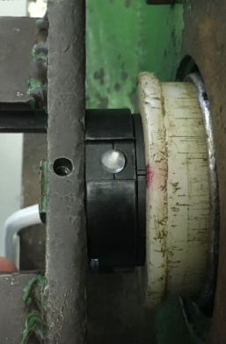  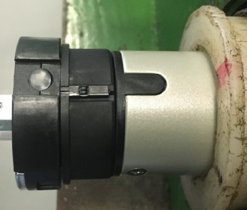

9.测试上行提升力
按下开关测试台启动
10S内上电，电机转动提示，按下发射器P2+P2+上，电机转动提示后对码成功，按上行键电机正转，按下行键电机反转，按行程头按钮直到电机转动提示，表示换向成功
10.测试下行刹车
按P2+上+P2，电机转动提示后进入设行程模式，按上行键，电机上行，砝码通过计数开关以后按停止键，再连续按停止键5次，电机转动提示上行程设置成功
计数开关
11.测试两芯线功能
短接红黑线不松开，按上行键电机上行，按下行键电机无反应；松开红黑线，电机下行的时候短接红黑线，电机停止，上行时碰红黑线无反应。测试两芯线功能正常
★此项目为全检项目
计数开关
按下行键，电机下行，砝码距离地面10cm处按停止键，再连续按停止键5次，电机转动提示下行程设置成功
12.取出电机
按P2+下+P2删掉行程，再按下行键，砝码落地后电机断电，拿下扣板取出电机
★设置完行程后电机按上/下行键电机可以连续运转
按发射器上行键，电机上行运行至上行程点停止，按下行键，电机下行至下行程点停止，确认行程点设置成功

★上行过程中不能有电机拉不动的情况
★不能刹车打滑
按上行键，在上行过程中按停止键，电机停止；按上行键，电机上行，按停止键后停止，重复三次，每次电机运行距离不小于10cm，测试上行提升力OK
按下行建，电机下行过程中按停止键，电机停止；按下行键，电机下行，按停止键后电机停止，重复三次，每次电机运行距离不小于10cm，测试下行刹车不打滑
★不能刹车打滑

